Лист1
№ | Дата выявления | Владелец конструкции / Собственник обьекта недвижимого им-ва / Лицо, управомоченное собственниками | Район города | Адрес размещения | Тип конструкции | Содержание | Фото конструкции
1 | 2023-12-13 | Не установлен | Ленинский | ул. Деревообделочная, 1б | Не установленный Правилами тип | Дизельное топливо | 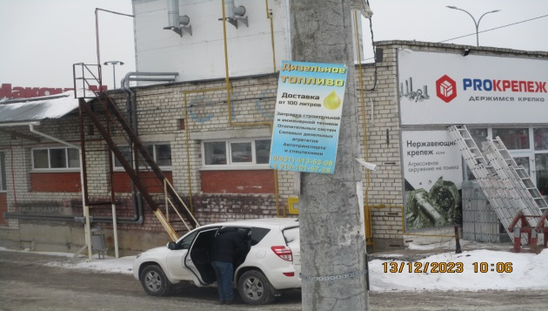
2 | 2023-12-13 | Не установлен | Ленинский | ул. Деревообделочная, 1б | Не установленный Правилами тип | Кирпич печной | 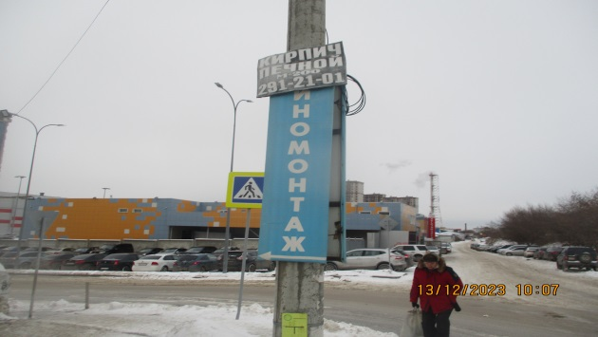
3 | 2023-12-13 | Не установлен | Ленинский | ул. Деревообделочная, 1б | Не установленный Правилами тип | Шиномонтаж, изображение стрелки в левую сторону | 
4 | 2023-12-13 | Не установлен | Ленинский | ул. Деревообделочная, 1б | Не установленный Правилами тип | Шиномонтаж, изображение стрелки в правую сторону | 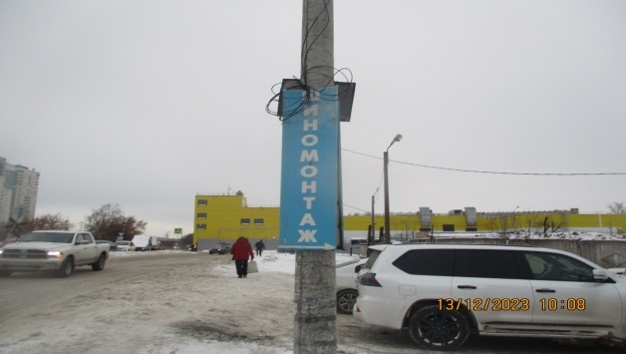
5 | 2023-12-13 | Не установлен | Ленинский | ул. Фабричная,1 | Не установленный Правилами тип | Елки искусственные | 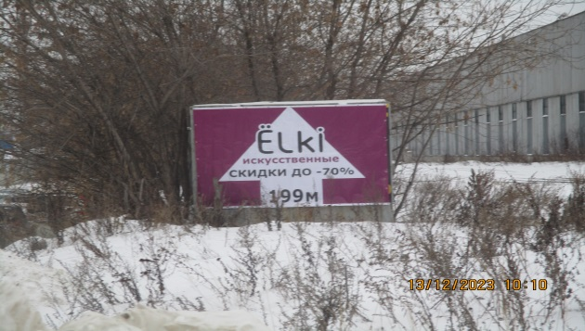
6 | 2023-12-13 | Не установлен | Ленинский | ул. Фабричная,1 | Не установленный Правилами тип | 415-15-20, предзаказ-доставка | 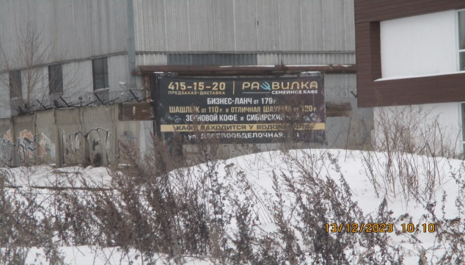
7 | 2023-12-13 | Не установлен | Ленинский | ул. Фабричная,1к2 | Не установленный Правилами тип | Линия по производству боковых панелей силоса | 